3. Biudžetas
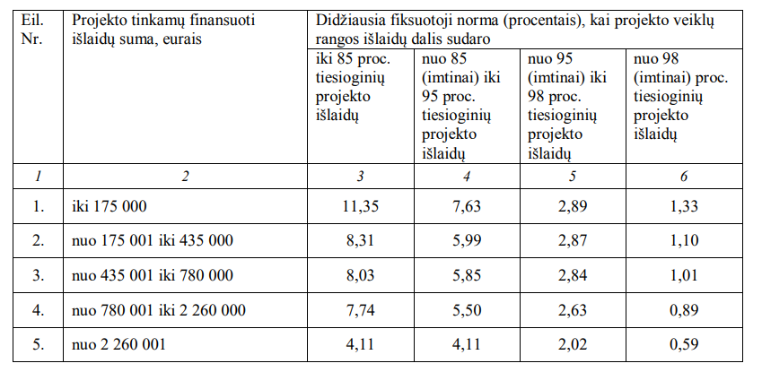
3.1. Projekto biudžeto lentelė

 |  |  |  |  | Nurodoma veikla, kuriai priskiriamas sprendimas pvz.: 11.1. KKI įmonių infrastruktūros, skirtos naujų KKI skaitmeninių ir (arba) žiedinės ekonomikos paslaugų ar produktų kūrimui įsigijimas, kūrimas ir diegimas |  | Nurodoma veikla, kuriai priskiriamas sprendimas pvz.: 11.2. KKI įmonių infrastruktūros, skirtos KKI paslaugų teikimui ir (arba) produktų kūrimo formų, sklaidos kanalų pasitelkimui ir skaitmeninimo ir (arba) žiedinės ekonomikos principus įgyvendinančių sprendimų diegimui, įsigijimas, kūrimas ir diegimas
Fizinio rodiklio Nr. | Fizinio rodiklio pavadinimas | Projekto tinkamų finansuoti išlaidų suma, Eur | Pojekto finansuojamoji dalis, proc. | Projekto finansavimo suma, Eur | Sprendimas Nr. X (nurodomas kuriamas sprendimas, kuriam prašoma finansavimo) |  | Sprendimas Nr. Y (nurodomas kuriamas sprendimas, kuriam prašoma finansavimo)
4 | Statyba, rekonstravimas, remontas ir kiti darbai | 160,600.00 | Keisti finansavimo procentą atsižvelgiant į veiklas | 112,420.00 | Išlaidos sprendimui sukurti | Išlaidų pagrindimas (nurodoma, kokia įranga, paslaugos ir pan. yra įsigyjama ir kodėl tai būtina rezultatui pasiekti. | Išlaidos sprendimui sukurti | Išlaidų pagrindimas (nurodoma, kokia įranga, paslaugos ir pan. yra įsigyjama ir kodėl tai būtina rezultatui pasiekti.
 |  |  | 70% |  | 100000 |  | 60600
4.1 | naujo pastato statybos ar esamo pastato rekonstravimo, remonto (kapitalinio remonto ir (ar) paprastojo remonto) darbų įsigijimo išlaidos | 150,000.00 | 70.00% | 105,000.00 | 90000 |  | 60000
4.2 | projektavimo, kadastrinių ir geodezinių matavimų, statybinių tyrinėjimų (įskaitant kultūros paveldo objektų tyrimą), energijos vartojimo audito, techninės priežiūros ir projekto vykdymo priežiūros, ekspertizių ir kitos susijusios išlaidos. | 10,600.00 | 70.00% | 7,420.00 | 10000 |  | 600
5 | Įranga, įrenginiai ir kt. turtas | 16,600.00 | 70.00% | 11,620.00 | 16000 |  | 600
5.1 | kompiuterinės technikos, programinės įrangos, kitos įrangos, įrenginių ir kito ilgalaikio turto įsigijimo ir finansinės nuomos (lizingo) išlaidos (įskaitant jų transportavimo, projektavimo, sumontavimo, vietos (aikštelės) paruošimo, instaliavimo, paruošimo naudoti, išbandymo, apmokymo naudotis, saugos instruktažo, techninės priežiūros ir susijusias išlaidas), taip pat programinės įrangos kūrimo, informacinių sistemų kūrimo ir (ar) modernizavimo išlaidos (įskaitant informacinių sistemų projektavimo, techninės priežiūros ir kitas susijusias išlaidas) | 15,600.00 | 70.00% | 10,920.00 | 15000 |  | 600
5.2 | patentų, autorinių ir gretutinių teisių, licencijų, prekių ženklų išlaidos | 1,000.00 | 70.00% | 700.00 | 1000 |  | 0
7 | Netiesioginės išlaidos ir kitos išlaidos pagal fiksuotąją projekto išlaidų normą | 1,949.20 | 70.00% | 1,364.44
Iš viso: |  | 179,149.20 | 70.00% | 125,404.44 | 116000 |  | 61200

4.1 ir 4.2. biudžeto eilučių suma ir procentinė dalis |  | 160,600.00 € | 89.65%
 | ! Jei dega raudonai, nurodytos eilutės viršija galimas biudžeto ribas ir turi būti mažinamos

Fiksuotosios normos, taikomos iš Europos regioninės plėtros fondo arba Sanglaudos fondo lėšų bendrai finansuojamo projekto netiesioginėms išlaidoms finansuoti:

